Sheet1
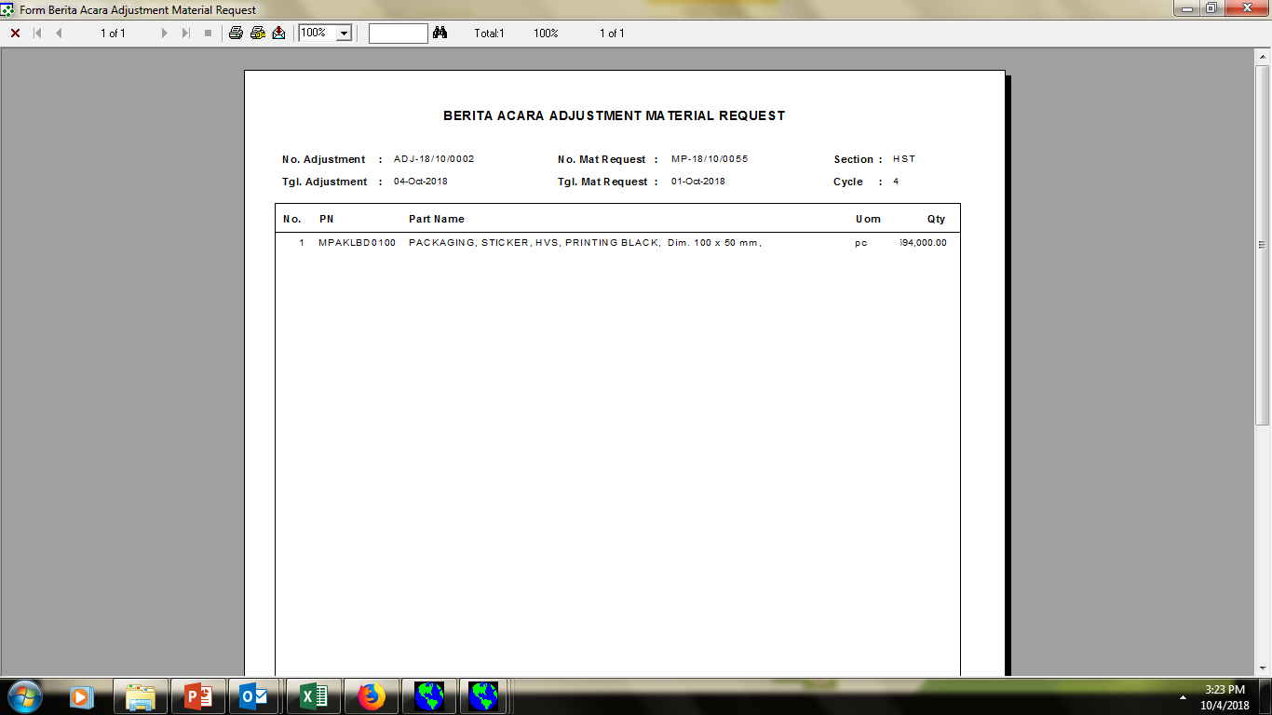

angka tidak terbaca karena kolom kurang lebar (594.000.00)

